Hoja1
 | offset | sensor |  |  |  |  | sensor | rf | offset |  |  | R3 |  | R1
Rf | R1 | R2 | presetR1 | presetR2 | r1 | r2 | R2 (FIJA) | R3 (rf) | R1 | presetR3 | presetR1 | nominal | max | nominal | max
560000 | 480000 | 11200 | 25k | 2k | 470k | 10k | 4700 | 235000 | 201428.57143 | 100k | 100k | 220k | 270k | 150k | 250k
680000 | 582857.14286 | 13600 | 25k | 2k | 560k | 12k | 5100 | 255000 | 218571.42857
470000 | 402857.14286 | 9400 | 25k | 2k | 390k | 8,2k | 3900 | 195000 | 167142.85714
270000 | 231428.57143 | 5400 | 50k | 2k | 220k | 4,7k | 6800 | 340000 | 291428.57143 | 100k | 100k
 | 0 | 0
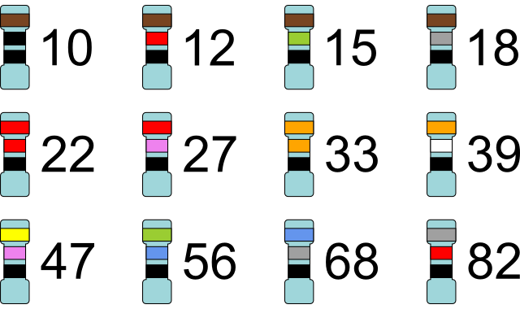
 | 0 | 0
 | 0 | 0
 | 0 | 0
 | 0 | 0
 | 0 | 0
 | 0 | 0
 | 0 | 0
 | 0 | 0
 | 0 | 0
 | 0 | 0
 | 0 | 0
 | 0 | 0
 | 0 | 0
 | 0 | 0
 | 0 | 0
 | 0 | 0
 | 0 | 0
 | 0 | 0
 | 0 | 0
 | 0 | 0
 | 0 | 0
 | 0 | 0
 | 0 | 0
 | 0 | 0
 | 0 | 0
 | 0 | 0
 | 0 | 0
 | 0 | 0
 | 0 | 0
 | 0 | 0
 | 0 | 0
 | 0 | 0
 | 0 | 0
 | 0 | 0
 | 0 | 0
 | 0 | 0
 | 0 | 0
 | 0 | 0
 | 0 | 0
 | 0 | 0
 | 0 | 0
 | 0 | 0
 | 0 | 0
 | 0 | 0
 | 0 | 0
 | 0 | 0
 | 0 | 0
 | 0
 | 0
 | 0
 | 0
 | 0
 | 0
 | 0
 | 0

